Simulation isolation thermique
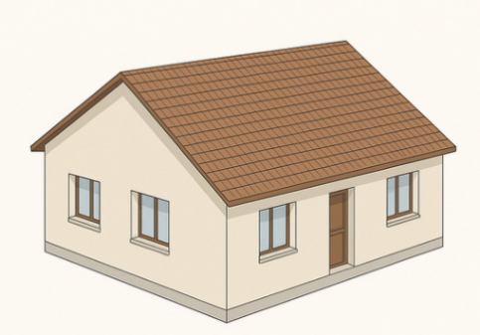
Simulation isolation thermique
 | Maison
 | Année | 1979 |  |  |  | Légende du tableur
 | Lieu | Landerneau (29) H2a |  |  |  | Remplir manuellement une valeur
 | Surface habitable (m²) | 90 |  |  |  | Remplir manuellement une formule
 | DJU | 2700 |  |  |  | Calcul automatique à ne pas modifier
 | Température intérieure en°C | 18
 | Température Extérieure en°C | -5
 | ΔT | 23
$R$=$\frac{e}{λ}$
e epaisseur en m
λ conductivité en W·m⁻¹·K⁻¹
$R\text{mur}$=$R$_{SE+}$R\text{SI}\text{+}\sum{R}$
R_{mur} resistance thermique en K·m²·W⁻¹
Calcul de la résistance thermique des murs Rmur
Intérieur
 | Matériaux | e épaisseur en mm | e épaisseur en m | λ conductivité en W·m-1·K-1 | R en m²·K·W-1
 | Plâtre | 20 | 0.02 | 0.4 | 0.05 | RSE+RSI pour les murs en m²·K·W-1 | 0.17
 | Brique rouge creuse | 50 | 0.05 | 0.33 | 0.15 | S Surface mur en m² | 120
 | Laine de verre | 50 | 0.05 | 0.04 | 1.25 | Rmur en m²·K·W-1 | 5.270
 | Parpaing béton | 200 | 0.2 | 0.9 | 0.22 | Φmur en W | 523.76
$∅$_{mur}=$\frac{S×∆T}{Rmur}$
S surface mur en m²
R_{mur} resistance thermique en K·m²·W⁻¹ ΔT température en K
 | Enduit + Peinture | 20 | 0.02 | 0.2 | 0.10
 | Knauf NEXTherm® ITEx | 100 | 0.1 | 0.031 | 3.23
 | Enduit de finition | 20 | 0.02 | 0.2 | 0.10
Extérieur

Calcul de la résistance thermique du plafond Rplafond
Intérieur
 | Matériaux | e épaisseur en mm | e épaisseur en m | λ conductivité en W·m-1·K-1 | R en m²·K·W-1
 | Flocons laine de verre | 180 | 0.18 | 0.04 | 4.50 | RSE+RSI pour le plafond en m²·K·W-1 | 0.14
 | Plâtre | 20 | 0.02 | 0.4 | 0.05 | S Surface plafond en m² | 90
 |  |  |  |  |  | Rplafond en m²·K·W-1 | 4.69
 |  |  |  |  |  | Φplafond en W | 441.36

Comble non isolé

Calcul de la résistance thermique du plancher Rplancher
Intérieur
 | Matériaux | e épaisseur en mm | e épaisseur en m | λ conductivité en W·m-1·K-1 | R en m²·K·W-1
 | Chape béton | 60 | 0.06 | 1.75 | 0.03 | RSE+RSI pour le plancher en m²·K·W-1 | 0.21
 | Hourdis béton | 200 | 0.2 | 1.2 | 0.17 | S Surface plancher en m² | 90
 | Panneaux polyuréthane PU | 120 | 0.12 | 0.04 | 3.00 | Rplancher en m²·K·W-1 | 3.41
 |  |  |  |  |  | Φplancher en W | 606.87
Vide sanitaire non isolé

Paramétrage des Fenêtres
 |  |  |  |  |  | RSE+RSI pour la fenêtre en m²·K·W-1 | 0.17
 | Type de fenêtre | Double vitrage performant (argon, faible émissivité) |  |  |  | Surface fenêtres en m² | 18
$U$=$\frac{1}{R}$
R en m²·K·W⁻¹
U en W·m⁻²·K⁻¹
 | U en W·m-2·K-1 | 1.1 |  |  |  | Rfenêtre en m²·K·W-1 | 1.08
 | R en m²·K·W-1 | 0.91 |  |  |  | Φfenêtre en W | 383.66

R en m²·K·W⁻¹
U en W·m⁻²·K⁻¹
$U$=$\frac{1}{R}$
Paramétrage de la porte d’entrée
 |  | U nouvelle porte
 | U en W·m-2·K-1 | 1.2 |  |  |  | RSE+RSI pour la porte en m²·K·W-1 | 0.17
 | R en m²·K·W-1 | 0.83333333333 |  |  |  | Surface de la porte en m² | 2.1
 |  |  |  |  |  | Rporte en m²·K·W-1 | 1.0033333333
 |  |  |  |  |  | Φporte en W | 48.14

Perte thermique en fonction du type de ventilation en W

 | Type de ventilation |  | Ventilation simple flux hygroréglable B BBC |  |  | Φventillation en W | 1764.4266

Dtotal Déperdition thermique par degré en W/K |  | E besoin en chauffage en kWh/an
163.84 |  | 10616.55 |  |  |  | Φtotal en W | 3768.22
$∅total= ∅$_{mur}+$∅$_{plafond}+$∅$_{plancher}+$∅$_{fenêtre}+$∅$_{porte}+$∅$_{ventillation}
$∅total$ Déperdition thermique totale de la maison en W

